MOBIL
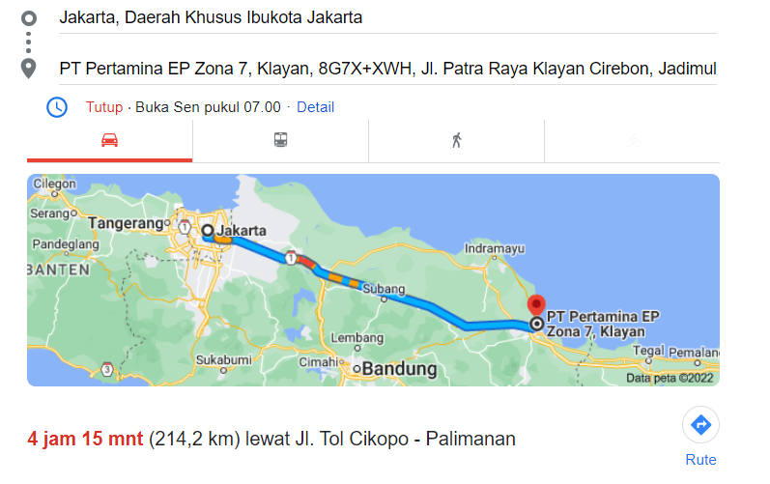
RENCANA ANGGARAN BIAYA
SITE VISIT PERTAMINA ZONA 7
LAPANGAN JATIBARANG

Peserta |  | : | 1. Irwandi
 |  |  | 2. Faisal Akbar
 |  |  | 3. Andis Faza Fauzana
 |  |  | 4. Dzaky Sotha

Tanggal |  | : | 25 Oktober 2022

Tujuan Dinas |  | : | Presentasi Pengenalan Teknologi FAST dengan Pertamina Zona 7

No. | Uraian |  |  | Satuan |  | Biaya Satuan | Total | Keterangan
1 | Transportasi
 | Mobil Operasional
 | BBM JKT to CRB (PP) |  |  | 1 | Pax | 1,000,000 | 1,000,000
 | Tol JKT to CRB (PP) |  |  | 1 | Pax | 500,000 | 500,000
 | Grab PJ to Cibitung (PP) |  |  | 2 | Pax | 150,000 | 300,000
2 | Biaya Swab Antigen
 | Biaya Swab Antigen dan SKBS |  |  | 4 | Org | 100,000 | 400,000
3 | Biaya Koordinasi
 | Biaya Koordinasi Field |  |  | 1 | Ls | 2,000,000 | 2,000,000
 | TOTAL |  |  |  |  |  | 4,200,000
 | Jakarta, 24 Oktober 2022

 | Dibuat oleh, |  |  | Diketahui Oleh,

 | Andis Faza Fauzana |  |  | Irwandi
 | Project Engineer |  |  | Director

